画面フロー
アプリ基本設計書 |  |  |  | 担当者 | きらぼし |  | 確認日

 |  |  |  |  | DNX | 米山 | 確認日 | 2021-04-28

画面コード | M0220S02, M0240M00 | フロー名 | 環境設定/口座登録削除/振替振込先口座追加削除

削除
☆
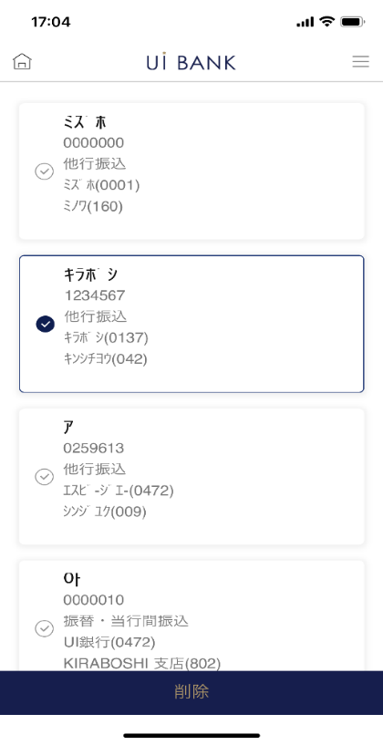
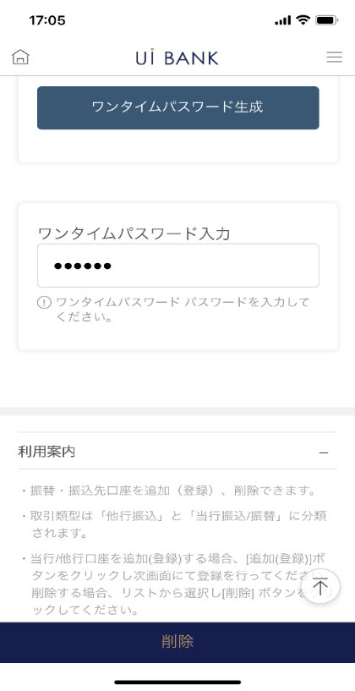

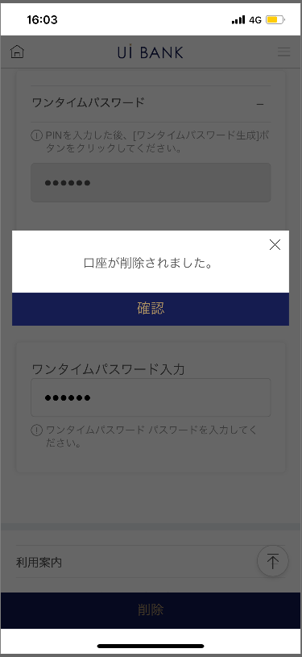

追加
他行
当行

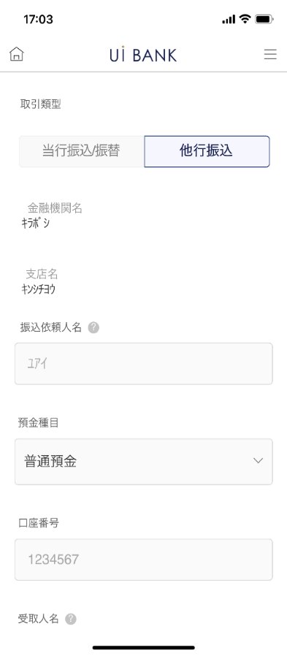
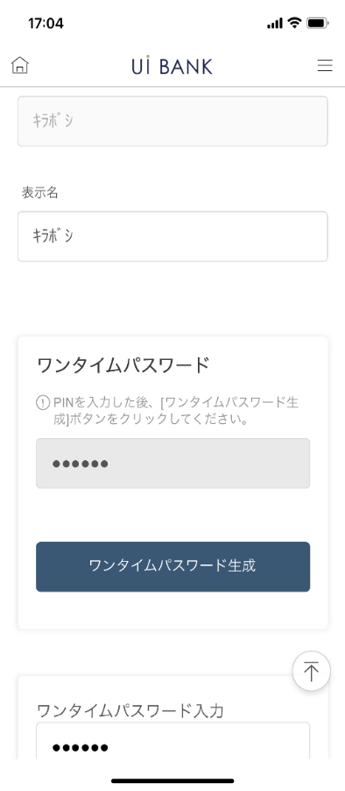
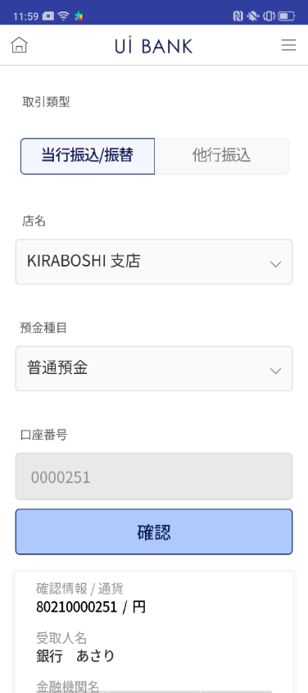
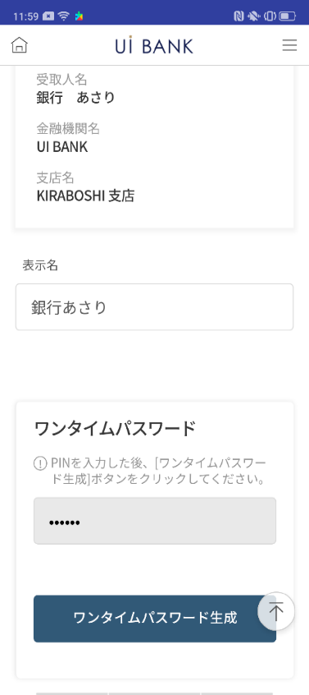
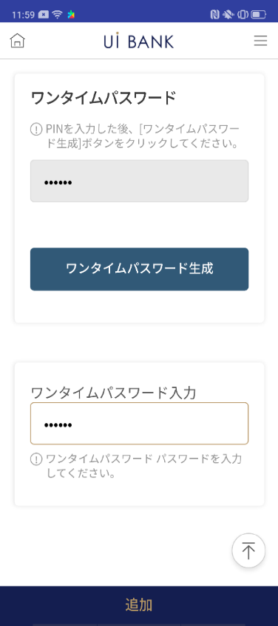

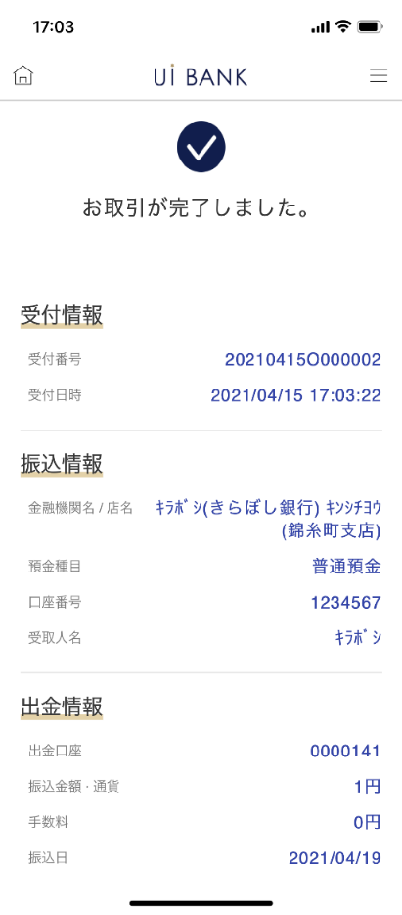
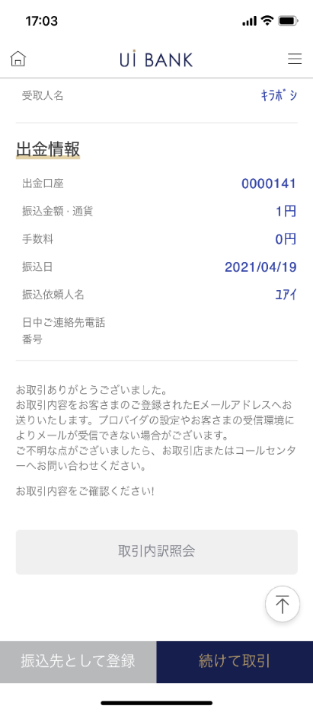

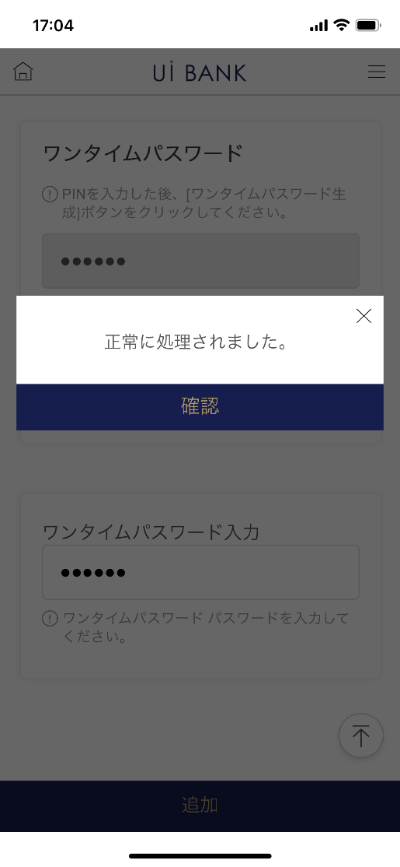

補足説明：
☆：UI銀行様のロゴ挿入に影響し表題のタイトルにロゴが挿入されています。 最新版のものではデザインの関係上「振替/振込先 口座追加/削除」とタイトル表記しております。 希望の文言等ございましたらご相談いただけますと幸いです。

M0220S02_画面レイアウト
アプリ基本設計書 |  |  |  |  |  |  |  |  | 担当者 | きらぼし |  |  | 確認日

 |  |  |  |  |  |  |  |  |  | DNX | 米山 |  | 確認日 | 2021-04-28

要件充足表No. | 43 | カテゴリ | App PKG | Lvel 1 | Lvel 2 | Lvel 3 |  | Lvel 4 | Lvel 5
 |  |  |  | モバイルアプリ | 基本機能 | MENU

要件充足表No. | - | カテゴリ | AITHERPKG | Lvel 1 | Lvel 2 | Lvel 3 |  | Lvel 4 | Lvel 5
 |  |  |  | - | - | -

画面コード | M0220S02 | 画面名 | 環境設定/口座登録削除/振替振込先口座追加削除

画面レイアウト： |  |  |  |  |  |  | 画面説明：

1
2
3
4
5
6
7
8
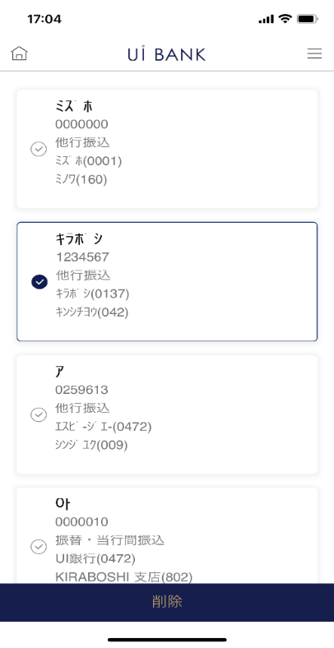  |  |  |  |  |  |  | - 画面上部では、現在登録中の振込先口座一覧が確認できる。 - セキュリティ媒体認証を行うことで、新規追加 or 削除が可能。 - 削除を行う場合、本画面で終了。 新規追加を行う場合、次画面へ進行。

 |  |  |  |  |  |  | 項目説明

 |  |  |  |  |  |  | 項番 | 操作 | 選択肢/入力内容 |  |  | 備考 |  | AiTHERとの連携 (参照元データ)

 |  |  |  |  |  |  | 1 | クリック | - |  |  | 削除したい口座を選択 |  | -
 |  |  |  |  |  |  | 2 | 入力 | PIN番号入力 |  |  | - |  | -
 |  |  |  |  |  |  | 3 | クリック | - |  |  | ワンタイムパスワード表示 |  | -
 |  |  |  |  |  |  | 4 | 入力 | ワンタイムパスワードを入力 |  |  | - |  | -
 |  |  |  |  |  |  | 5 | － | 自動表示 |  |  | - |  | -
 |  |  |  |  |  |  | 6 | クリック | - |  |  | 項番7.8 表示 |  | -
 |  |  |  |  |  |  | 7 | － | 自動表示 |  |  | - |  | -
 |  |  |  |  |  |  | 8 | クリック | - |  |  | 左画面に遷移 |  | -
 |  |  |  |  |  |  | 9
 |  |  |  |  |  |  | 10
 |  |  |  |  |  |  | 11
 |  |  |  |  |  |  | 12
 |  |  |  |  |  |  | 13
 |  |  |  |  |  |  | 14
 |  |  |  |  |  |  | 15
 |  |  |  |  |  |  | きらぼし様コメント & デザイン変更コメント(要件定義書参照) |  |  |  |  |  |  | 対応確認
 |  |  |  |  |  |  | No. | 内容
 |  |  |  |  |  |  | 1 | 本画面からはユーザー側操作でM0240M00に遷移しないようにしたい。（振込取引を伴わない追加登録のみをさせずに、振込取引後の登録のみに制御したい。） |  |  |  |  |  | 本画面対応済
 |  |  |  |  |  |  | 2 | 「口座目録」の表記を「全ての口座を選択」に変更します |  |  |  |  |  | 機能改善のため削除
 |  |  |  |  |  |  | 3 | 説明文の「[追加（登録）]ボタン」を「[新規追加]ボタン」と変更します |  |  |  |  |  | No1対応のため削除
 |  |  |  |  |  |  | 4 | モバイルＯＴＰの入力が必要になるのは、削除の場合のみである旨を、表示されている説明文に追記します |  |  |  |  |  | 項番5 文言提供待ち
 |  |  |  |  |  |  | 5 | 口座追加/解除→振込先登録口座照会/削除 に文言を変更したい |  |  |  |  |  | タイトル表示の際、対応予定
 |  |  |  |  |  |  | 6 | チェックボックスを大きくしたい |  |  |  |  |  | 項番1 対応済
 |  |  |  |  |  |  | 7 | 口座目録に表示されている「円」を削除したい |  |  |  |  |  | 項番1 対応済
 |  |  |  |  |  |  | 8 | 「モバイルOTP」「OTPパスワード」「Mobile One Time Password」等の表記を、すべて「ワンタイムパスワード」に統一したい |  |  |  |  |  | 項番2.3.4 対応済
 |  |  |  |  |  |  | 9 | 削除 のフォントを大きくしたい |  |  |  |  |  | 項番6 対応済
 |  |  |  |  |  |  | 10

M0240M00_1_画面レイアウト
アプリ基本設計書 |  |  |  |  |  |  |  |  | 担当者 | きらぼし |  |  | 確認日

 |  |  |  |  |  |  |  |  |  | DNX | 米山 |  | 確認日 | 2021-04-28

要件充足表No. | 43 | カテゴリ | App PKG | Lvel 1 | Lvel 2 | Lvel 3 |  | Lvel 4 | Lvel 5
 |  |  |  | モバイルアプリ | 基本機能 | MENU

要件充足表No. | - | カテゴリ | AITHERPKG | Lvel 1 | Lvel 2 | Lvel 3 |  | Lvel 4 | Lvel 5
 |  |  |  | - | - | -

画面コード | M0240M00 | 画面名 | 環境設定/口座登録削除/振替振込先口座追加削除

画面レイアウト： |  |  |  |  |  |  | 画面説明：

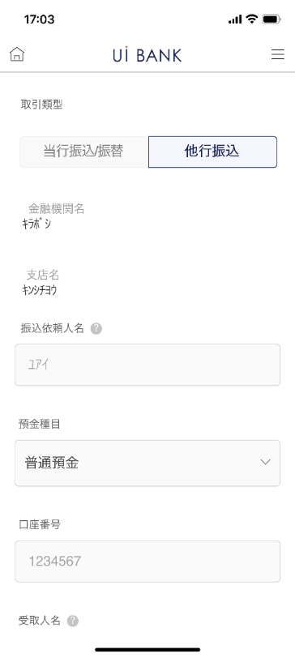 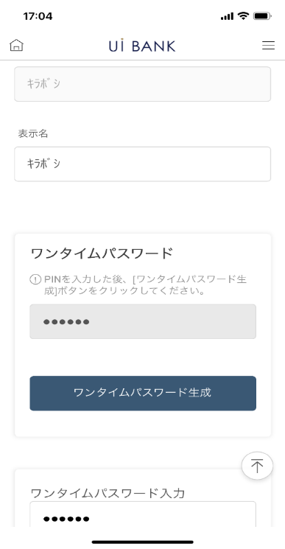 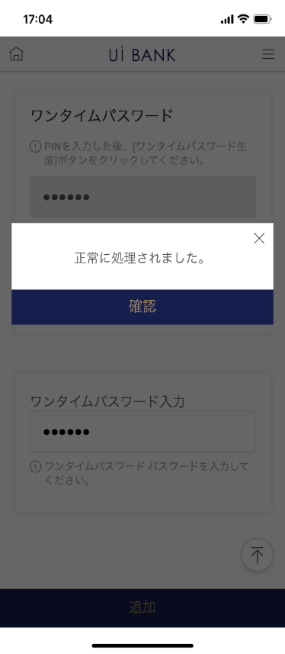 |  |  |  |  |  |  | - 新規で追加したい振替/振込先情報の入力・登録。（他行振込）

1
2
3
4
5
6
7
8
9
10
11
12
13
14
15

 |  |  |  |  |  |  | 項目説明

 |  |  |  |  |  |  | 項番 | 操作 | 選択肢/入力内容 |  |  | 備考 |  | AiTHERとの連携 (参照元データ)

 |  |  |  |  |  |  | 1 | クリック | - |  |  | 当行振込の口座を登録（振込画面からの遷移のため変更不可） |  | -
 |  |  |  |  |  |  | 2 | クリック | - |  |  | 他行振込の口座を登録（振込画面からの遷移のため変更不可） |  | -
 |  |  |  |  |  |  | 3 | － | 常時表示 |  |  | - |  | -
 |  |  |  |  |  |  | 4 | － | 常時表示 |  |  | - |  | -
 |  |  |  |  |  |  | 5 | － | 常時表示 |  |  | - |  | -
 |  |  |  |  |  |  | 6 | － | 常時表示 |  |  | - |  | -
 |  |  |  |  |  |  | 7 | － | 常時表示 |  |  | - |  | -
 |  |  |  |  |  |  | 8 | － | 常時表示 |  |  | - |  | -
 |  |  |  |  |  |  | 9 | 入力 | アプリに表示する受取人名を入力 |  |  | - |  | -
 |  |  |  |  |  |  | 10 | 入力 | PIN番号入力 |  |  | - |  | -
 |  |  |  |  |  |  | 11 | クリック | - |  |  | ワンタイムパスワード表示 |  | -
 |  |  |  |  |  |  | 12 | 入力 | ワンタイムパスワードを入力 |  |  | - |  | -
 |  |  |  |  |  |  | 13 | クリック | - |  |  | 右画面に遷移 |  | -
 |  |  |  |  |  |  | 14 | － | 常時表示 |  |  | - |  | -
 |  |  |  |  |  |  | 15 | クリック | - |  |  | M0220S02に遷移 |  | -
 |  |  |  |  |  |  | きらぼし様コメント & デザイン変更コメント(要件定義書参照) |  |  |  |  |  |  | 対応確認
 |  |  |  |  |  |  | No. | 内容
 |  |  |  |  |  |  | 1 | 見出しの「店番号」を「店名」に変更します |  |  |  |  |  | M0240M00_2にて説明
 |  |  |  |  |  |  | 2 | 「銀行コード選択」を「金融機関・支店名選択」に変更します |  |  |  |  |  | M0240M00_2にて説明
 |  |  |  |  |  |  | 3 | 「モバイルOTP」「OTPパスワード」「Mobile One Time Password」等の表記を、すべて「ワンタイムパスワード」に統一したい |  |  |  |  |  | 項番10.11.12 対応済
 |  |  |  |  |  |  | 4 | 戻る 追加 のフォントを大きくしたい |  |  |  |  |  | 振込からの遷移のため戻るボタンは削除
 |  |  |  |  |  |  | 5
 |  |  |  |  |  |  | 6
 |  |  |  |  |  |  | 7
 |  |  |  |  |  |  | 8
 |  |  |  |  |  |  | 9
 |  |  |  |  |  |  | 10

M0240M00_2_画面レイアウト
アプリ基本設計書 |  |  |  |  |  |  |  |  | 担当者 | きらぼし |  |  | 確認日

 |  |  |  |  |  |  |  |  |  | DNX | 米山 |  | 確認日 | 2021-04-28

要件充足表No. | 43 | カテゴリ | App PKG | Lvel 1 | Lvel 2 | Lvel 3 |  | Lvel 4 | Lvel 5
 |  |  |  | モバイルアプリ | 基本機能 | MENU

要件充足表No. | - | カテゴリ | AITHERPKG | Lvel 1 | Lvel 2 | Lvel 3 |  | Lvel 4 | Lvel 5
 |  |  |  | - | - | -

画面コード | M0240M00 | 画面名 | 環境設定/口座登録削除/振替振込先口座追加削除

画面レイアウト： |  |  |  |  |  |  | 画面説明：

   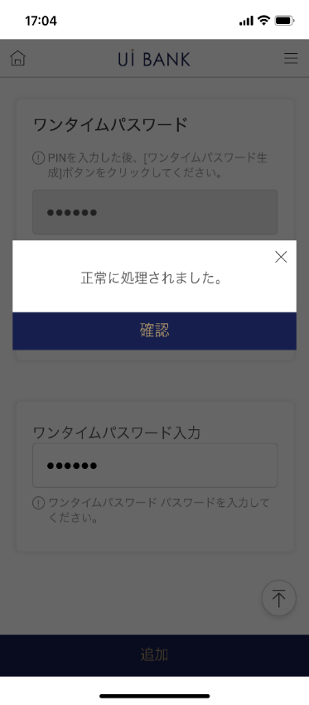 |  |  |  |  |  |  | - 新規で追加したい振替/振込先情報の入力・登録。（当行振込）

1
2
3
4
5
6
7
8
9
10
11
12
13
14

 |  |  |  |  |  |  | 項目説明

 |  |  |  |  |  |  | 項番 | 操作 | 選択肢/入力内容 |  |  | 備考 |  | AiTHERとの連携 (参照元データ)

 |  |  |  |  |  |  | 1 | クリック | - |  |  | 当行振込の口座を登録（振込画面からの遷移のため変更不可） |  | -
 |  |  |  |  |  |  | 2 | クリック | - |  |  | 他行振込の口座を登録（振込画面からの遷移のため変更不可） |  | -
 |  |  |  |  |  |  | 3 | － | 常時表示 |  |  | - |  | -
 |  |  |  |  |  |  | 4 | － | 常時表示 |  |  | - |  | -
 |  |  |  |  |  |  | 5 | － | 常時表示 |  |  | - |  | -
 |  |  |  |  |  |  | 6 | クリック | - |  |  | 項番7 表示 |  | -
 |  |  |  |  |  |  | 7 | － | 自動表示 |  |  | - |  | -
 |  |  |  |  |  |  | 8 | 入力 | アプリに表示する受取人名を入力 |  |  | - |  | -
 |  |  |  |  |  |  | 9 | 入力 | PIN番号入力 |  |  | - |  | -
 |  |  |  |  |  |  | 10 | クリック | - |  |  | ワンタイムパスワード表示 |  | -
 |  |  |  |  |  |  | 11 | 入力 | ワンタイムパスワードを入力 |  |  | - |  | -
 |  |  |  |  |  |  | 12 | クリック | - |  |  | 右画面に遷移 |  | -
 |  |  |  |  |  |  | 13 | － | 自動表示 |  |  | 右画面に遷移 |  | -
 |  |  |  |  |  |  | 14 | クリック | - |  |  | M0220S02に遷移 |  | -
 |  |  |  |  |  |  | 15
 |  |  |  |  |  |  | きらぼし様コメント & デザイン変更コメント(要件定義書参照) |  |  |  |  |  |  | 対応確認
 |  |  |  |  |  |  | No. | 内容
 |  |  |  |  |  |  | 1 | 見出しの「店番号」を「店名」に変更します |  |  |  |  |  | 項番3 対応
 |  |  |  |  |  |  | 2 | 「銀行コード選択」を「金融機関・支店名選択」に変更します |  |  |  |  |  | 振込からの遷移のため現画面では未使用
 |  |  |  |  |  |  | 3 | 「モバイルOTP」「OTPパスワード」「Mobile One Time Password」等の表記を、すべて「ワンタイムパスワード」に統一したい |  |  |  |  |  | -
 |  |  |  |  |  |  | 4 | 戻る 追加 のフォントを大きくしたい |  |  |  |  |  | 振込からの遷移のため戻るボタンは削除
 |  |  |  |  |  |  | 5
 |  |  |  |  |  |  | 6
 |  |  |  |  |  |  | 7
 |  |  |  |  |  |  | 8
 |  |  |  |  |  |  | 9
 |  |  |  |  |  |  | 10

